Sheet1
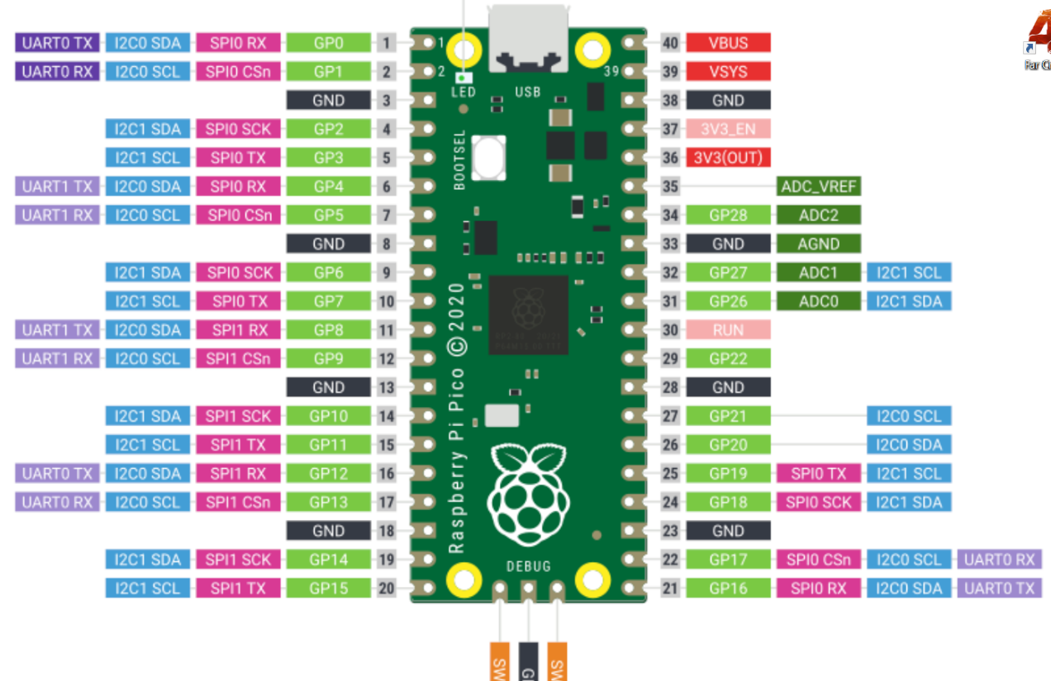
hold1 = Hold(5, 4, 3, "start")
hold2 = Hold(8, 7, 6, "start")
hold3 = Hold(12, 11, 10, "start")
hold4 = Hold(21, 20, 19, "start")
hold5 = Hold(28, 27, 26, "start")
hold6 = Hold(18, 17, 16, "start")
hold7 = Hold(28, 27, 26, "start")

